post list
ID màn hình |  | DS nhóm | Tên màn hình | Danh sách nhóm |  | Người tạo | Nguyễn lê huy |  | Ngày tạo 7/8/2023

Image màn hình
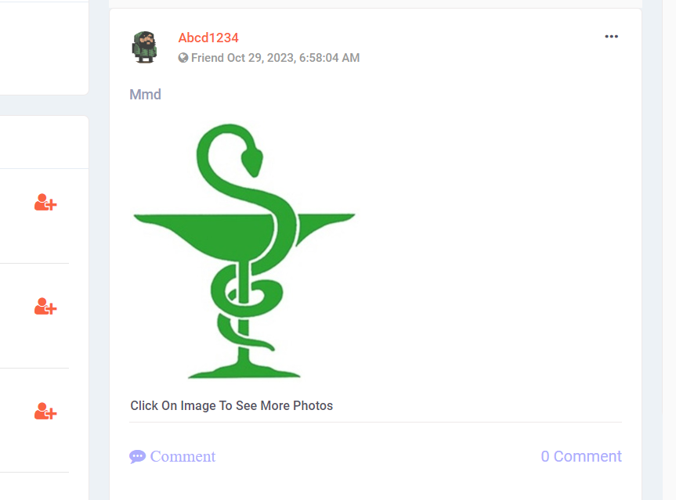
 | Item | IOE | Required | Min/Max | Type | Data type | Default | Table | column | Note
1 | Hiển thị bài post | O |  |  | lable |  |  |  |  | Khi màn hình không có bài post nào thì màn hình hiển thị màn hình newfeed nhưng không có bài post. Hàm hình hiển thị tối đa 3 bài post, nếu nhiều hơn thì click vào button thêm sẽ hiển thị thêm bài post. - Nếu <=3 bài sẽ không hiển thị button thêm, nếu nhiều hơn 3 bài post thì sẽ hiển thị button thêm. - Nếu số bài post lớn hơn 3 bài thì khi click vào button thêm sẽ hiển thị thêm 3 bài nữa, nếu số bài còn lại không đủ 3 bài thì sẽ hiển thị hết số bài đó, nếu số bài còn lại lớn hơn 3 bài thì sẽ hiển thị 3 bài và ở cuối trang vẫn có button thêm để click vào sẽ hiển thị thêm được bài post - Mỗi lần click vào button thêm chỉ hiển thị tối đa thêm 3 bài post
2 | Hiển thị thứ tự các bài post | O |  |  | lable |  |  |  |  | - Hiển thị post list theo thứ tự thời gian đăng bài, bài post nào có thời gian đăng bài gần nhất thì sẽ hiển thị lên đầu
3 | Member name đăng bài | E |  |  | button |  |  |  |  | Click hiển thị profile member đăng bài
4 | Chế độ hiển thị bài đăng | O |  |  | lable |  |  | Post | Post_status | Hiển thị chế độ bài đăng:public/only me/ friends
5 | Thời gian đăng bài | O |  |  | Label |  |  | Post | post_published | Hiển thị thời gian post bài Thời hian đăng bài post được hiển thị dưới dạng mm/dd/yyyy, hh:mm AM/PM
6 | Nội dung hiển thị bài đăng | O |  |  | lable |  |  |  |  | Nội dung hiển thị bài đăng có thể là text/ image/ emoji/ cả text, image, emoji
7 | Image | O |  |  | Lable |  |  |  |  | Hiển thị ảnh được post lên Ấn vào ảnh/ click on inmage to see more photos sẽ hiển thị hình ảnh full màn
8 | Hiển thị thứ tự các bài đăng | O |  |  | Label |  |  |  |  | Các bài đăng hiển thị theo thứ tự thời gian. Bài đăng mới hơn thì sẽ hiển thị lên đầu
Edit post
9 | Thay đổi nội dung | I |  |  | text |  |  |  |  | Nội dung bắt buộc nhập - Mong muốn: nội dung không bắt buộc nhập - Thay thế dữ liệu trong DB vào Column post_content của bảng post
10 | Thay đổi emoji | I |  |  |  |  |  |  |  | Thay đổi emoji thì có thể xoá emoji cũ và chọn emoji mới button X để đóng popup khi không cần sử dụng nữa.
11 | Thay đổi ảnh | E |  |  | Button |  |  |  |  | - Chỉ post của user đó mới được sửa - Click icon ảnh để chọn/thay đổi ảnh trong post - Thay thế dữ liệu trong DB vào Column image - Ảnh phải đúng định dạng và đúng dung lượng
12 | Thay đổi trạng thái | E |  |  | combobox |  |  |  |  | Thay đổi sang trạng thái Public thì tất cả mọi người đều thấy post đó - Thay đổi sang trạng thái Friend thì chỉ bạn bè của user đó mới xem được post đó - Thay đổi sang trạng thái Only me thì chỉ user đó mới xem được post đó - Thay thế dữ liệu trong DB vào Column post_status của bảng post
13 | Icon xóa ảnh vừa edit | E |  |  | button |  |  |  |  | Tải ảnh muốn edit lên thì hiện icon Xóa. Click thì xóa ảnh vừa tải lên
14 | Save | E |  |  | button |  |  |  |  | Lưu các thông tin vừa thay đổi và thay đổi trong DB Button X xác nhận là "xác nhận chưa cập nhật post"
Delete
15 | Yes | E |  |  | button |  |  |  |  | - Click để xóa post - Xóa dữ liệu trong DB theo Column post_id của bảng post
16 | Close | E |  |  | button |  |  |  |  | Click để đóng popup Delete post

review friend sugest
ID màn hình |  | Friends Suggest | Tên màn hình |  | Friends Suggest | Người tạo |  | Vân Anh | Ngày tạo | 2023-10-27

Image màn hình
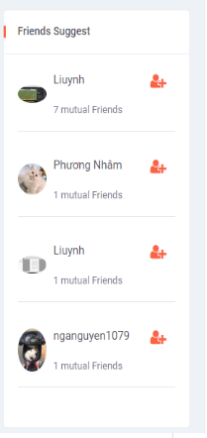

Yêu cầu màn hình
- Hiển thị danh sách gợi ý kết bạn khi có bạn chung - Gửi yêu cầu kết bạn - Xem được thông tin bạn chung

Gốc nơi di chuyển đến màn hình này
Truy cập thành công vào màn Newsfeed, My page, Friend's page, View Profile, Edit Profile, Timeline Group

ID | Item | IOE | Required | Min/Max | Type | Data type | Default | Table | Column | Screen transition | Note
1 | Friends suggest | O |  |  | Lable
2 | User | E |  |  | Link |  |  | User | username | Profile user | Trang cá nhận của tài khoản
3 | Avatar | O |  |  | Lable |  |  | User | user_avartar |  | Ảnh đại diện của tài khoản, lấy đúng như trông DB
4 | Danh sách gợi ý kết bạn | O |  |  | Lable |  |  | User | username, user_avartar |  | Hiển thị danh sách các tài khoản có bạn chung có thể kết bạn | nếu chung bạn thì cột cloumn nên thêm user_id
5 | Mutual friend | O |  |  | int |  |  | User | username |  | Hiển thị số bạn chung | cột column nên là user _id
6 | Add friend | E |  |  | Button |  |  | friend_request | send_user_id |  | Gửi request đến người được gợi ý
7 | Thanh cuộn dọc | E |  |  | Scoll |  |  |  |  |  | Cuộn lên xuống toàn danh sách

review Request Participation
ID màn hình |  |  | Tên màn hình: Participation |  |  | Người tạo: PhuongDT |  |  | Ngày tạo |  | 45227

Image màn hình

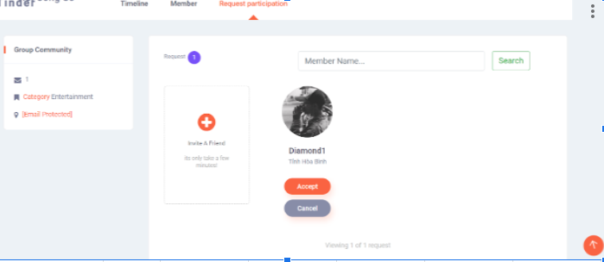

Yêu cầu màn hình
Chấp nhận/Từ chối thành công yêu cầu tham gia vào group

Gốc nơi di chuyển đến màn hình này
Login thành công => Group=> Chọn vào 1 group chưa tham gia => Request participation |  |  |  |  |  |  |  |  |  |  |  | chỉ admin mới có quyền truy cập

ID | Item | IOE | Required | Min/Max | Type | Data type | Default | Table | column | Screen transition | Note
1 | Group Community | O |  |  | Lable
2 | Request | O |  |  | Lable |  |  |  |  |  | Tổng số request của group
3 | Category Entertainment | O |  |  | Lable |  |  |  |  |  | Tham khảo spec Warning | tham khảo là như thế nào ?
4 | Email protected | O |  |  | Lable |  |  |  |  |  | Tham khảo spec Warning | tham khảo là như thế nào ?
Request
5 | Request list | IO |  |  | Lable |  |  |  |  |  | _Các tài khoản yêu cầu tham gia theo thứ tự sớm hơn trước _Tổng số thành viên trong nhóm. _ Khi không có yêu cầu tham gia hiện số request là 0 _ Hiển thị tối đa 4 yêu cầu/trang ( có >4 yêu cầu tham gia hiện "View more 4 of ' ' request") _Show more hiện <=4 request còn lại _ Thông tin cơ bản: avatar, name, province (Trùng khớp với DB) | thiếu mô tả db bảng group request ,column: group request id
6 | Name | O |  |  | Lable |  |  | group_request | user_id |  | Name hiện trên cùng 1 dòng (tối đa 15 ký tự, nếu >15 ký tự thì chỉ hiển thị đến ký tự thứ 15 và ẩn các ký tự còn lại)
7 | Avatar | O |  |  | Lable |  |  |  |  |  | Avatar member
8 | Search | E |  |  | Button |  |  |  |  |  | Tìm kiếm thành viên trong nhóm
9 | Member name | I |  |  | Textbox | Varchar |  |  |  |  | Nhập thông tin tìm kiếm thành viên trong nhóm - Tìm kiếm Like - Cho nhập các ký tự đặc biệt - Cho phép nhập thông tin search nhập in hoa và in thường - Cho phép nhập tối đa 24 ký tự
10 | Accept | E |  |  | Button |  |  |  |  |  | Popup "Are you sure you want to Accept "user name's request" to your group? và cho phép Cancel/Accept hoặc thoát ra khỏi màn hình accept member
11 | Cancel | E |  |  | Button |  |  |  |  |  | Popup "Are you sure you want to Remove request of 'user name's request"? All information associated to this user profile will be permanently deleted. This operation can not be undone." Và cho phép chọn Remove/Cancel hoặc thoát khỏi màn hình Remove Request
12 | Invite a friend | E |  |  | Button |  |  |  |  |  | Popup invite member
13 | Mũi tên more | E |  |  | Button |  |  |  |  |  | Hiển thị nhiều member hơn
Click vào invite a friend sẽ hiển thị ra popup và các thông tin
13 | Invite member | O |  |  | Lable
14 | Button X | E |  |  | Button |  |  |  |  |  | Trở về màn hình request participation
15 | Type | I |  |  | Textbox |  |  |  |  |  | Chọn friends/ friends of friends Không chọn sẽ mặc định chọn friends
16 | Avatar | O |  |  | Lable |  |  |  |  |  | TBD: Hiện tại không cho nhập và không thao tác được. Nên chuyển thành name: cho nhập tên để mời thành viên vào nhóm | TDB là gì vậy ?
17 | Cancel | E |  |  | Button |  |  |  |  |  | Trở về màn hình request participation
18 | Invite | E |  |  | Button |  |  |  |  |  | - Nhập đầy đủ thông tin: gửi lời mời tham gia group thành công đến tài khoản được chọn - Nhập không đủ thông tin: hiện thông báo Friend invalid, ko gửi đươc lời mời

